1図
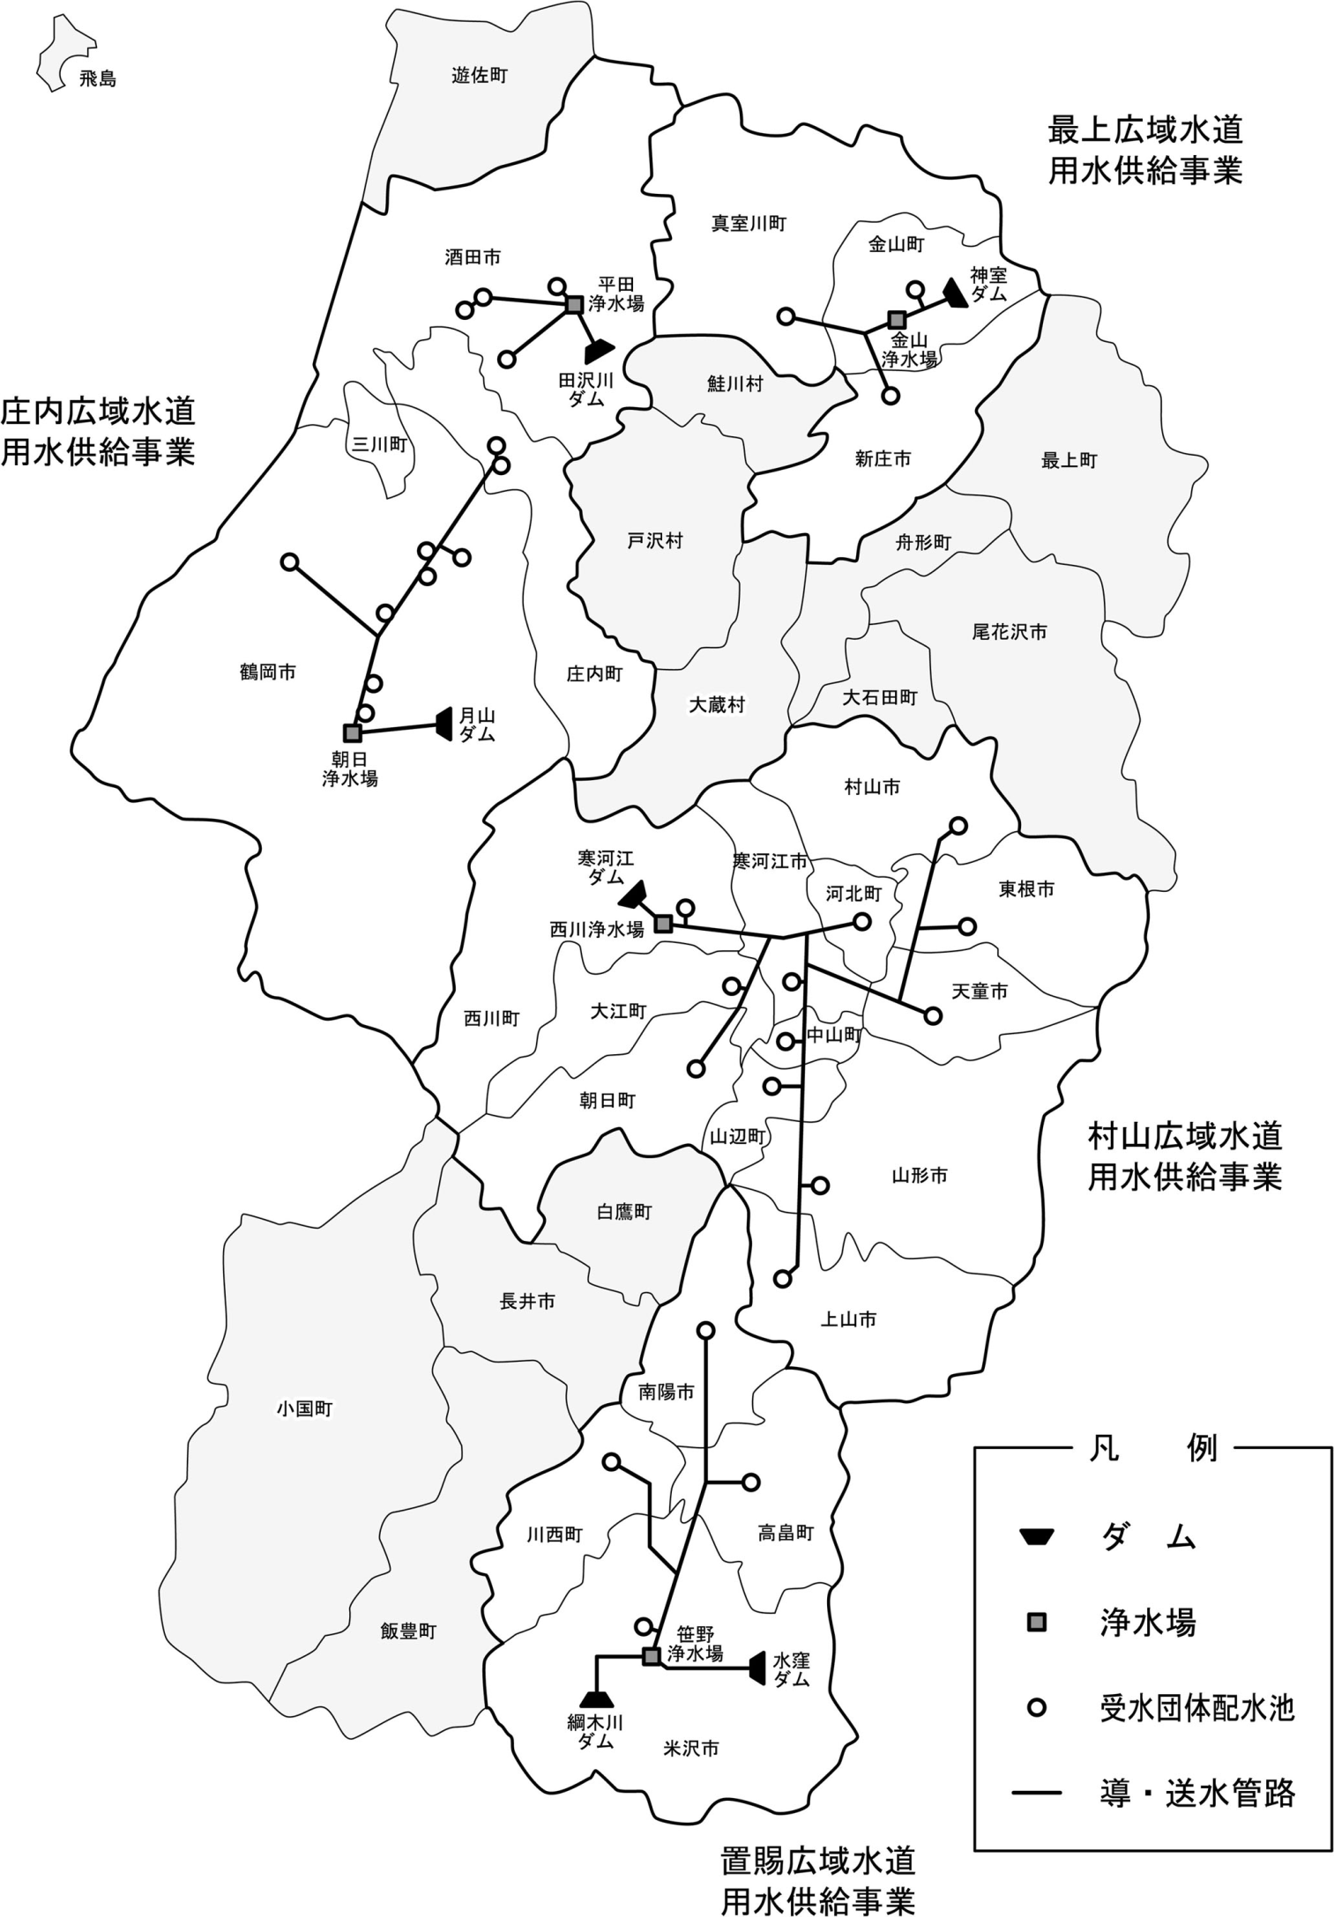
Ⅱ 水道用水供給事業

(1) 現状図

